Seite 4_Erläuterungen
Erläuterungen
Arbeitskreis „Erwerbstätigenrechnung der Länder“
Dem Arbeitskreis „Erwerbstätigenrechnung der Länder“ (AK ETR) gehören die Statistischen Ämter der Länder, das Statistische Bundesamt sowie der Deutsche Städtetag an. Den Vorsitz im Arbeitskreis hat seit Oktober 2001 das Hessische Statistische Landesamt. Der AK ETR hat unter anderem die Aufgabe, die durchschnittliche Zahl der Erwerbstätigen in einem bestimmten Berichtszeitraum für die Länder sowie für die kreisfreien Städte und Landkreise nach wirtschaftsfachlicher Gliederung zu berechnen und zu veröffentlichen. Die Zahl der Erwerbstätigen dient zum einen der laufenden aktuellen Arbeitsmarktbeobachtung und wird zum anderen als Bezugszahl für Aggregate der Volkswirtschaftlichen Gesamtrechnungen verwendet.
Berechnungsweg, Methodik
Die Regionalisierung der Erwerbstätigenzahlen erfolgt bundeseinheitlich nach Abstimmung im AK ETR in einem mehrstufigen Prozess:
Zunächst berechnet das Statistische Bundesamt Bundesergebnisse in tiefer wirtschaftsfachlicher Gliederung und nach der Stellung im Beruf aus allen geeigneten, auf Bundesebene vorliegenden Datenquellen. Anschließend werden zur Regionalisierung dieser Ergebnisse für alle Länder Ergebnisse auf der Grundlage aller verfügbaren länderspezifischen erwerbsstatistischen Quellen ermittelt. Lücken durch fehlende regionale Ausgangsdaten werden mit Hilfe zuletzt verfügbarer jahresdurchschnittlicher Strukturdaten geschlossen. Diese Ergebnisse werden dann an die Bundesergebnisse angepasst. Die Berechnungsverfahren der durchschnittlichen Jahres- bzw. Vierteljahresergebnisse sind konsistent. Dies beruht auf der weitgehenden Übereinstimmung der inhaltlich-methodischen Konzeption. Gleiche Quellen und Berechnungsverfahren sind Voraussetzung für die Vergleichbarkeit der Ergebnisse. Abweichungen im Mittelwert aller Vierteljahresergebnisse eines Jahres zum Jahresdurchschnittswert sind rechentechnisch bedingt.
Als wichtigste Quellen für die Berechnungen sind folgende Statistiken der Bundesagentur für Arbeit zu nennen: monatliche Auswertungen der Statistik der sozialversicherungspflichtig Beschäftigten und der geringfügig Beschäftigten sowie der Zahlen zu den Arbeitsgelegenheiten in der Mehraufwandsvariante (Ein-Euro-Jobs). Bevor die Ergebnisse der unterschiedlichen Datenquellen in die Berechnungen einfließen, werden sie auf Plausibilität geprüft.
Gebietsstand
Die Gebietsabgrenzungen beruhen auf dem Stand zum Zeitpunkt der Berechnungen.
Erwerbstätige
Die Darstellung der Erwerbstätigkeit erfolgt in diesem Heft als durchschnittliche Größe aller Erwerbstätigen nach dem Inlandskonzept (Erwerbstätige am Arbeitsort). Erfasst werden demnach alle Personen, die im jeweiligen Gebiet ihren Wohn- und Arbeitsort haben, zuzüglich der außerhalb dieses Gebietes wohnenden Personen, die in diese Region an ihren Arbeitsort einpendeln. Zu den Erwerbstätigen zählen alle Personen, die als Arbeitnehmerinnen bzw. Arbeitnehmer oder als Selbstständige einschl. deren unentgeltlich mithelfenden Familienangehörigen eine auf Erwerb gerichtete Tätigkeit ausüben, unabhängig von der Dauer der tatsächlich geleisteten oder vertragsmäßig zu leistenden Arbeitszeit. (weitere Definitionen zu den Erwerbstätigen finden Sie auf der Internetseite des AK ETR https://www.statistikportal.de/de/etr/definitionen-und-methoden#definitionen).
Für die Zuordnung als Erwerbstätige ist es unerheblich, ob aus dieser Tätigkeit der überwiegende Lebensunterhalt bestritten wird. Im Falle mehrerer Tätigkeiten werden Erwerbstätige nur einmal gezählt (Personenkonzept). Maßgebend für die Wirtschaftsbereichszuordnung ist die zeitlich überwiegende Tätigkeit. Nicht zu den Erwerbstätigen rechnen Personen in Verwaltung ihres Privatvermögens (z. B. Immobilien, Geldvermögen, Wertpapiere). Grundlage für diese Definition bilden die von der International Labour Organisation (ILO) aufgestellten Normen, die auch in das Europäische System Volkswirtschaftlicher Gesamtrechnungen (ESVG) 2010 eingegangen sind.
Berechnungsstand
Die hier veröffentlichten Ergebnisse beruhen auf dem Berechnungsstand des Statistischen Bundesamtes vom Februar 2024. Diese Daten sind nur eingeschränkt mit Ergebnissen früherer Veröffentlichungen vergleichbar.
Vergleichbarkeit von Zeitreihen
Der Arbeitskreis „Erwerbstätigenrechnung der Länder“ (AK ETR) legt mit dieser Veröffentlichung die Erstberechnungen der Erwerbstätigen nach Bundesländern für das vierte Quartal 2023 nach WZ 2008 vor. Darüber hinaus wurden die Ergebnisse für die Quartale I/2023 bis III/2023 überarbeitet (revidiert).
Veröffentlichungen
Die Ergebnisse der vierteljährlichen Erwerbstätigenrechnung werden in der Regel 75 Tage nach Ablauf eines Vierteljahres (T+75) veröffentlicht:
1. Vierteljahr im Juni des laufenden Jahres
2. Vierteljahr im Oktober des laufenden Jahres¹
3. Vierteljahr im Dezember des laufenden Jahres
4. Vierteljahr im März des Folgejahres
Zahlengenauigkeit
Die beiliegenden Ergebnisse dürfen in dieser Form (jeweilige Darstellungseinheit mit mehreren hinterlegten Nachkommastellen) nur für eigene Berechnungen verwendet werden. Absolutzahlen dürfen nicht genauer als in der vom Arbeitskreis „Erwerbstätigenrechnung der Länder“ freigegebenen Zahlengenauigkeit („Personen“ in Tausend, jeweils mit einer Nachkommastelle) an Dritte weitergeleitet oder veröffentlicht werden.
Im Allgemeinen ist ohne Rücksicht auf die Endsumme auf- bzw.abgerundet worden. Das Ergebnis einer Summierung gerundeter Einzelzahlen kann deshalb geringfügig von der Endsumme abweichen.
Quelle:
Arbeitskreis Erwerbstätigenrechnung der Länder
______
¹ Abweichend von dieser Regelung (T+75) sind die Veröffentlichungstermine für die Ergebnisse des zweiten Vierteljahres. In Übereinstimmung mit den Berechnungen des Statistischen Bundesamtes werden die Ergebnisse für die Vierteljahre der letzten vier Jahre überarbeitet. Um hier eine Vergleichbarkeit mit den jeweils im Oktober veröffentlichten Jahresdurchschnittsergebnissen zu gewährleisten, erfolgt die Veröffentlichung nach 120 Tagen (T+120).

Seite 6_TabNoch+Schaubild
Noch: Erwerbstätige am Arbeitsort in Hamburg nach Wirtschaftsbereichen1

Jahr Vierteljahr | Erwerbstätige (nach dem Inlandskonzept)
 | Erwerbstätige insgesamt | davon nach Wirtschaftsbereichen
 |  | Land- und Forstwirtschaft, Fischerei | Produzierendes Gewerbe (ohne Baugewerbe) | darunter | Baugewerbe | Handel, Verkehr, Gastgewerbe; Information und Kommunikation | Finanz- und Unternehmens- dienstleister 2, Grundstücks- und Wohnungs-wesen | Öffentliche und sonstige Dienstleister; Erziehung, Gesundheit
 |  |  |  | Verarbeitendes Gewerbe
 | Veränderung zum entsprechenden Vorjahreszeitraum in Prozent
2018 | 1.4 | -0.6 | 0.7 | -0.2 | 2.0 | 1.1 | 1.6 | 1.8
2019 | 1.6 | 3.5 | 2.9 | 2.6 | 3.7 | 1.5 | 0.5 | 2.2
2020 | -0.2 | 0.6 | -0.2 | -0.2 | 4.5 | -1.4 | -1.1 | 1.5
2021 | -0.0 | 2.3 | -2.0 | -2.6 | -0.4 | -0.7 | 0.1 | 1.3
2022 | 2.3 | -0.9 | 0.6 | 0.0 | 0.1 | 3.3 | 2.8 | 1.6
2023 | 1.9 | -7.0 | 4.0 | 3.7 | 1.4 | 2.0 | 1.7 | 1.6

2018 1.Vj | 1.4 | -1.9 | 0.3 | -0.5 | 1.2 | 0.9 | 1.8 | 1.9
2.Vj | 1.5 | 0.2 | 0.3 | -0.6 | 1.5 | 1.1 | 2.0 | 1.8
3.Vj | 1.5 | 1.6 | 0.9 | -0.0 | 2.5 | 1.2 | 1.4 | 1.9
4.Vj | 1.4 | -2.4 | 1.2 | 0.4 | 3.1 | 1.0 | 1.2 | 1.8
2019 1.Vj | 1.7 | 2.5 | 2.7 | 2.4 | 4.0 | 1.7 | 0.8 | 2.0
2.Vj | 1.7 | 1.1 | 2.9 | 2.6 | 4.2 | 1.5 | 0.6 | 2.1
3.Vj | 1.5 | 3.7 | 2.6 | 2.2 | 3.4 | 1.3 | 0.2 | 2.3
4.Vj | 1.7 | 7.0 | 3.2 | 3.1 | 3.1 | 1.6 | 0.2 | 2.3
2020 1.Vj | 1.7 | 2.1 | 1.4 | 1.5 | 5.5 | 1.0 | 1.3 | 2.5
2.Vj | -0.4 | 0.5 | 0.4 | 0.4 | 4.2 | -1.8 | -1.1 | 1.2
3.Vj | -0.7 | 1.4 | -0.3 | -0.4 | 4.2 | -2.0 | -2.2 | 1.2
4.Vj | -1.2 | -2.2 | -1.9 | -2.2 | 4.3 | -2.8 | -2.4 | 1.1
2021 1.Vj | -1.8 | 3.0 | -1.8 | -2.3 | -0.1 | -3.5 | -2.6 | 0.5
2.Vj | -0.0 | 0.5 | -2.2 | -2.7 | 0.6 | -0.7 | -0.4 | 1.6
3.Vj | 0.7 | 2.2 | -2.2 | -2.7 | -0.5 | 0.2 | 1.4 | 1.7
4.Vj | 1.1 | 4.5 | -1.8 | -2.4 | -1.2 | 1.3 | 1.9 | 1.5
2022 1.Vj | 2.0 | 0.4 | -0.9 | -1.5 | -0.6 | 3.2 | 2.4 | 1.7
2.Vj | 2.4 | -1.4 | 0.0 | -0.5 | -0.6 | 3.6 | 2.8 | 1.7
3.Vj | 2.4 | -0.9 | 1.2 | 0.6 | 0.5 | 3.3 | 3.0 | 1.4
4.Vj | 2.5 | -2.2 | 1.9 | 1.4 | 0.8 | 3.0 | 3.2 | 1.7
2023 1.Vj | 2.4 | -4.4 | 3.1 | 2.7 | 2.4 | 2.8 | 2.4 | 1.7
2.Vj | 2.2 | -7.7 | 3.8 | 3.4 | 1.9 | 2.5 | 2.1 | 1.7
3.Vj | 1.8 | -8.7 | 4.5 | 4.3 | 1.0 | 1.8 | 1.4 | 1.5
4.Vj | 1.4 | -6.3 | 4.3 | 4.2 | 0.5 | 1.1 | 0.8 | 1.6

1 Klassifikation der Wirtschaftszweige 2008 (WZ2008)
2 einschl. Versicherungsdienstleister
Schaubild
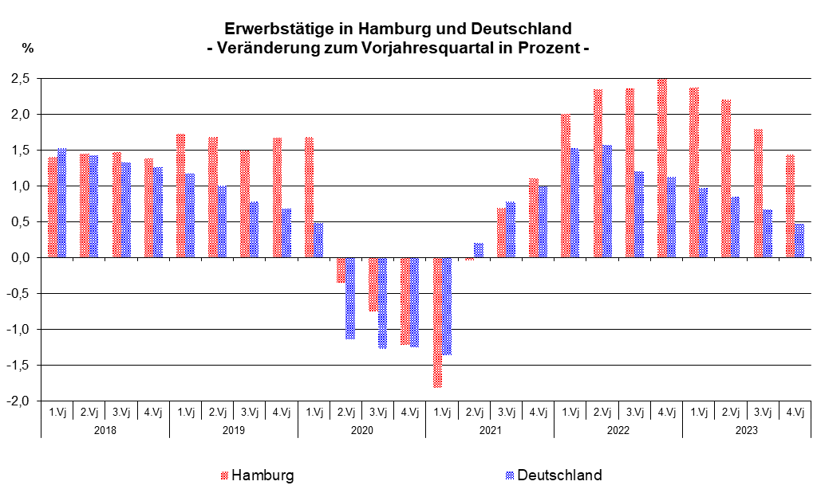

Wichtige Hinweise:
Die Weiterleitung an Dritte oder Veröffentlichung ist nur mit Quellenangabe und in der Darstellung "Personen" in Tausend mit einer Nachkommastelle erlaubt.
Die Daten werden mit neuem Berechnungsstand rückwirkend aktualisiert. Aktueller Berechnungsstand: Februar 2024
Quelle: Arbeitskreis Erwerbstätigenrechnung der Länder

